アプリ使用方法
■Slackアプリの追加方法
①Slackのワークスペースを「KCCS KCBS事業部」に変更する
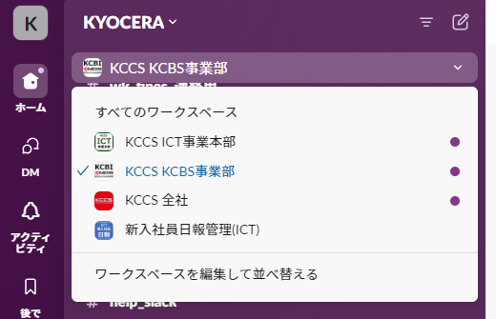

②Appの「アプリを追加する」をクリック
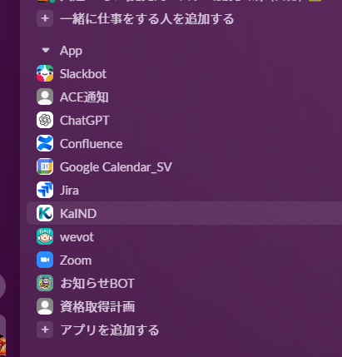

③「SearchConfluenceApp」と検索すると、検索結果に「SearchConfluenceApp」が表示されるのでクリック
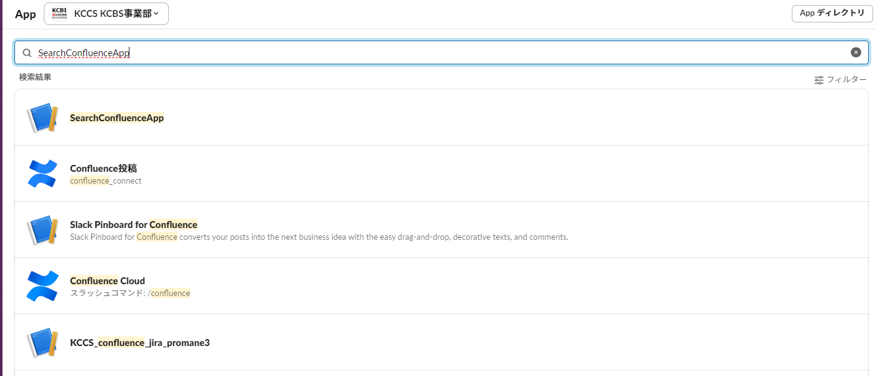

④Appに「SearchConfluenceApp」が表示されたらOK
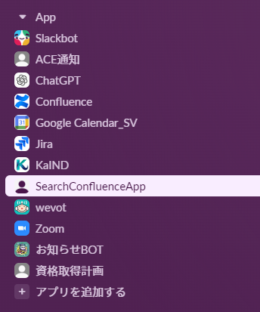

■Slackアプリの使用方法

①Appの「SearchConfluenceApp」をクリック

②上の「メッセージ」タブをクリックしてメッセージ画面を開く。
検索したい内容をメッセージに記載して送信をすると検索した結果が表示されます。
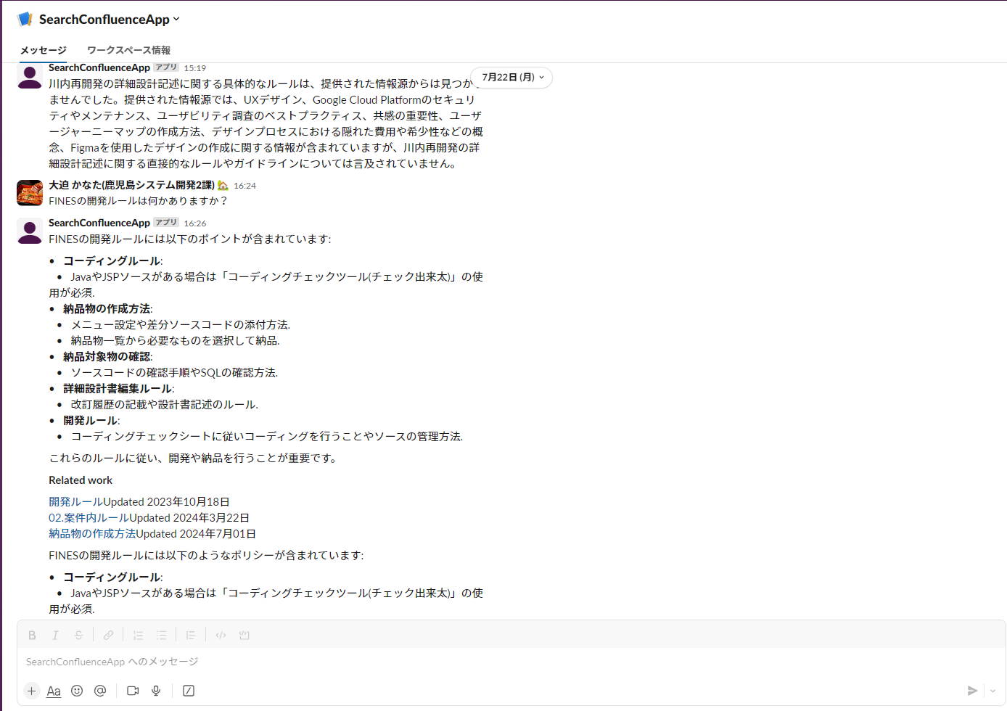

★★注意事項★★
・GCP上で動作するアプリとなっております。
起動に不安定な部分がある為、メッセージを送信して3分程度返信が来ない場合は再度メッセージを送信してみてください。
・無料枠内を超えると料金が発生します。
むやみに検索を繰り返す等の行為は無料枠を超えてしまう可能性がありますのでご遠慮ください。

※何か問題が発生した場合はご連絡いただけますと幸いです。

